Предрейсовые
Динамика изменения показателей здоровья водителей
Табельный номер | Cад | Дад | ЧСС | Среднее АД
0000-011512 | -3.4137931034 | -4.3091133005 | -4.3091133005 | -3.861453202
0000-011893 | 8.9464285714 | 4.9673809524 | 4.9673809524 | 6.9569047619
0000-012340 | -0.63160355306 | -0.19635343619 | -0.19635343619 | -0.41397849462
0000-012926 | 6.3024390244 | 6.7240418118 | 6.7240418118 | 6.5132404181
0000-012990 | 0.03893442623 | 1.0081967213 | 1.0081967213 | 0.52356557377
0000-012991 | -1.325017325 | 1.5058905059 | 1.5058905059 | 0.090436590437
0000-013027 | -1.7131578947 | 2.6473684211 | 2.6473684211 | 0.46710526316
0000-013049 | 9.8131313131 | 4.3611111111 | 4.3611111111 | 7.0871212121
0000-013076 | -10.447692308 | -4.1723076923 | -4.1723076923 | -7.31
0000-013081 | -4.2666666667 | 0.61428571429 | 0.61428571429 | -1.8261904762
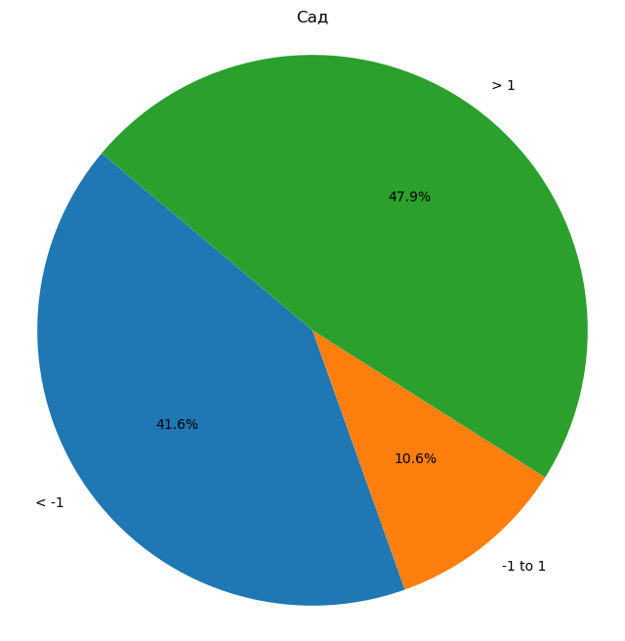
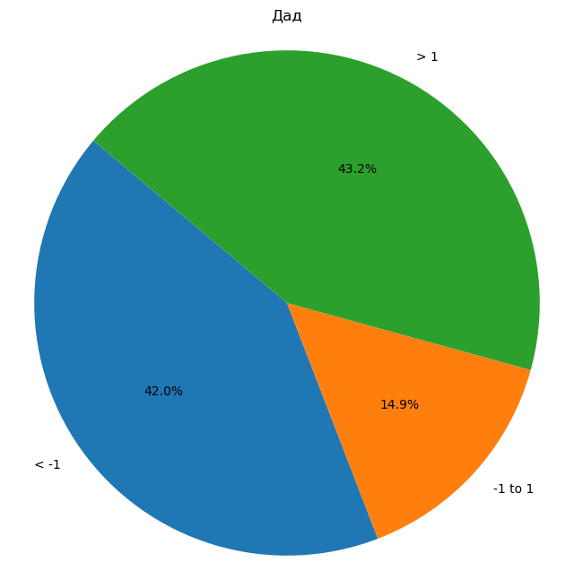

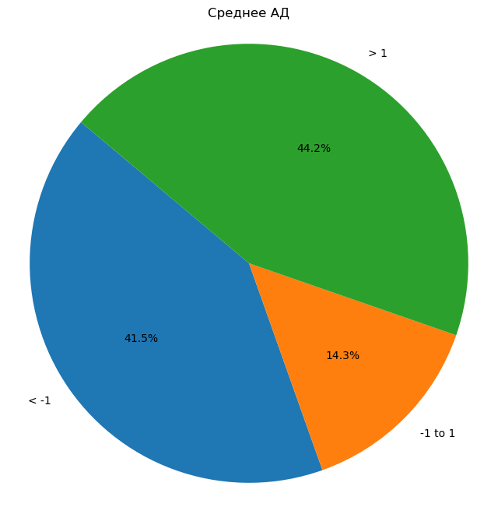
0000-013104 | -1.2242547425 | -1.1863143631 | -1.1863143631 | -1.2052845528
0000-013131 | 4.1469712016 | 7.4617676266 | 7.4617676266 | 5.8043694141
0000-013147 | 0.99682539683 | 5.4031746032 | 5.4031746032 | 3.2
0000-013158 | 7.6029411765 | 8.2205882353 | 8.2205882353 | 7.9117647059
0000-013167 | -8.9495967742 | -3.8205645161 | -3.8205645161 | -6.3850806452
0000-013191 | 11.897368421 | 5.2385964912 | 5.2385964912 | 8.5679824561
0000-013197 | -1.1432926829 | -1.4085365854 | -1.4085365854 | -1.2759146341
0000-013233 | 7.2407407407 | 7.2333333333 | 7.2333333333 | 7.237037037
0000-013250 | 14.526143791 | 10.830065359 | 10.830065359 | 12.678104575
На круговых диаграммах: 1) дАД, сАД, ЧСС, Среднее АД = среднее значение по осмотрам после изменения индивидуальных границ (по каждому водителю) - среднее значение по осмотрам до изменения индивидуальных границ (по каждому водителю)
Среднее АД = ((Среднее дАД по осмотрам до изменения индивидуальных границ + Среднее сАД по осмотрам до изменения индивидуальных границ) / 2 ) - ((Среднее дАД по осмотрам после изменения индивидуальных границ + Среднее сАД по осмотрам после изменения индивидуальных границ) / 2)
К примеру, на левой верхней диаграмме мы видим, что доля тех водителей, у которых дАД после изменения индивидуальных границ в среднем изменилось незначительно (на +-1 одно значение в абсолютном выражении (к примеру, было в среднемм 90, стало в среднем 89)) составляет 49,5%.
0000-013254 | 2.2923076923 | 2.2353846154 | 2.2353846154 | 2.2638461538
0000-013279 | 4.2380952381 | 2.8571428571 | 2.8571428571 | 3.5476190476
0000-013354 | 8.2678197065 | 5.5995807128 | 5.5995807128 | 6.9337002096
0000-013357 | -0.27865612648 | -0.60869565217 | -0.60869565217 | -0.44367588933
0000-013366 | 15.48583878 | 10.319716776 | 10.319716776 | 12.902777778
0000-014787 | 12.591397849 | 3.9408602151 | 3.9408602151 | 8.2661290323
0000-014824 | 8.93130227 | 5.4265232975 | 5.4265232975 | 7.1789127838
0000-014892 | -0.61711711712 | 0.24324324324 | 0.24324324324 | -0.18693693694
0000-015009 | 15.904761905 | 6.119047619 | 6.119047619 | 11.011904762
0000-015772 | -2.0722815839 | 2.6329352608 | 2.6329352608 | 0.28032683847
0000-015784 | 4.5468965517 | 5.1344827586 | 5.1344827586 | 4.8406896552
0000-015804 | -16.385714286 | -9.1466165414 | -9.1466165414 | -12.766165414
0000-015860 | -14.37704918 | 0.5737704918 | 0.5737704918 | -6.9016393443
0000-015915 | 2.0991452991 | -0.59658119658 | -0.59658119658 | 0.75128205128
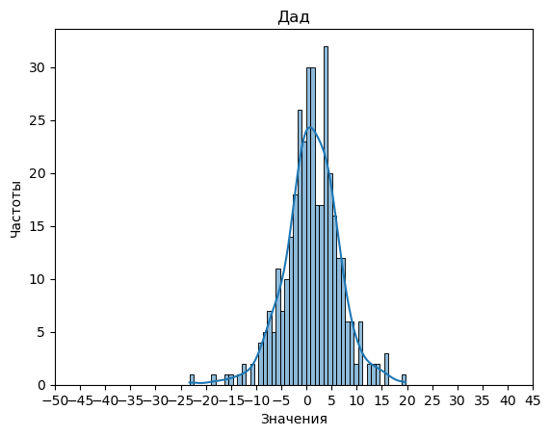

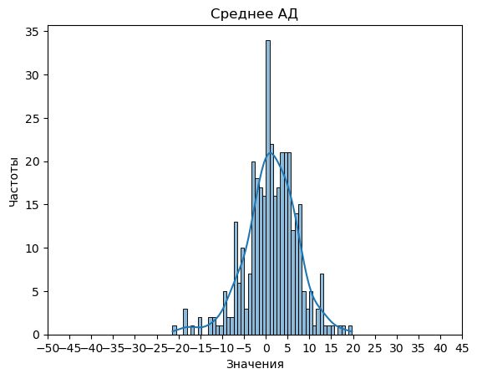
0000-015944 | 9.071880391 | 8.6135710178 | 8.6135710178 | 8.8427257044
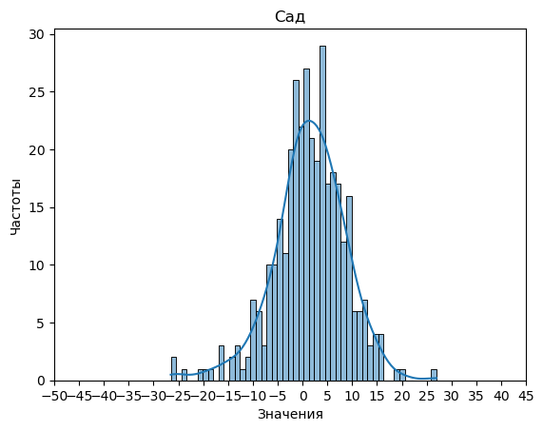
0000-015988 | 1.7146690519 | 2.2419499106 | 2.2419499106 | 1.9783094812
0000-016183 | 6.8641165756 | 7.7624772313 | 7.7624772313 | 7.3132969035
0000-016459 | -2.0227272727 | -2.6136363636 | -2.6136363636 | -2.3181818182
0000-016747 | -1.3634259259 | -7.475 | -7.475 | -4.419212963
0000-016784 | 3.649726776 | 0.51967213115 | 0.51967213115 | 2.0846994536
0000-016834 | 4.2578947368 | 6.2263157895 | 6.2263157895 | 5.2421052632
0000-016871 | 0.7091114884 | -1.5002829655 | -1.5002829655 | -0.39558573854
0000-017018 | 6.0001602564 | 5.0096153846 | 5.0096153846 | 5.5048878205
0000-017106 | 4.8277027027 | 5.1715465465 | 5.1715465465 | 4.9996246246
0000-017218 | -2.0743534483 | -0.35560344828 | -0.35560344828 | -1.2149784483
0000-017231 | 1.5101670298 | -0.90777051561 | -0.90777051561 | 0.30119825708
0000-017289 | 6.5711111111 | 1.3955555556 | 1.3955555556 | 3.9833333333
0000-017633 | 4.0180995475 | 0.23257918552 | 0.23257918552 | 2.1253393665
0000-017771 | -8.487197724 | -3.5590327169 | -3.5590327169 | -6.0231152205
0000-017958 | 0.050904977376 | 0.157239819 | 0.157239819 | 0.10407239819
0000-018037 | 1.9834928562 | 1.6133999168 | 1.6133999168 | 1.7984463865
0000-018118 | 3.6790123457 | 7.4259259259 | 7.4259259259 | 5.5524691358
0000-018141 | -0.5455833727 | -1.9404818139 | -1.9404818139 | -1.2430325933
0000-018278 | -1.4566854991 | -0.31732580038 | -0.31732580038 | -0.88700564972
0000-018350 | 7.5533506831 | 4.5562784645 | 4.5562784645 | 6.0548145738
0000-018488 | 20.072351421 | 13.805463271 | 13.805463271 | 16.938907346
0000-018633 | 3.1274193548 | -1.064516129 | -1.064516129 | 1.0314516129
0000-018696 | -5.8444937475 | -12.291044776 | -12.291044776 | -9.0677692618
0000-018789 | 0.71158392435 | 2.8408195429 | 2.8408195429 | 1.7762017336
0000-018826 | -2.2351190476 | -1.9325396825 | -1.9325396825 | -2.0838293651
0000-019053 | 6.2560656962 | 3.5931317656 | 3.5931317656 | 4.9245987309
0000-019267 | 3.8076923077 | 5.4038461538 | 5.4038461538 | 4.6057692308
0000-019475 | 1.0904214559 | 2.5003831418 | 2.5003831418 | 1.7954022989
0000-019539 | 1.1987179487 | -2.4070512821 | -2.4070512821 | -0.60416666667
0000-019615 | 5.928 | 6.2213333333 | 6.2213333333 | 6.0746666667
0000-019696 | 9.1501687289 | 4.9125421822 | 4.9125421822 | 7.0313554556
0000-019743 | 0.71085972851 | 2.4099547511 | 2.4099547511 | 1.5604072398
0000-020244 | 9.2142857143 | 6.5619047619 | 6.5619047619 | 7.8880952381
0000-020301 | -12.937681159 | -7.4979710145 | -7.4979710145 | -10.217826087
0000-022518 | 1.0855345912 | 0.34213836478 | 0.34213836478 | 0.71383647799
0000-022519 | -1.0459183673 | -0.53385899814 | -0.53385899814 | -0.78988868275
0000-022964 | 4.7770582794 | 1.6230342276 | 1.6230342276 | 3.2000462535
0000-023023 | 14.730769231 | 8.7200854701 | 8.7200854701 | 11.72542735
0000-023110 | 1.3880952381 | -0.37619047619 | -0.37619047619 | 0.50595238095
0000-023134 | 12.6 | 13.43 | 13.43 | 13.015
0000-023147 | 4.4003771213 | 5.0559396606 | 5.0559396606 | 4.7281583909
0000-023181 | 5.4158805031 | 3.5455974843 | 3.5455974843 | 4.4807389937
0000-023187 | 4.1076190476 | 5.3438095238 | 5.3438095238 | 4.7257142857
0000-023203 | -9.5900621118 | -3.8695652174 | -3.8695652174 | -6.7298136646
0000-023267 | -1.4967948718 | -0.54647435897 | -0.54647435897 | -1.0216346154
0000-023269 | 4.1148148148 | 9.7296296296 | 9.7296296296 | 6.9222222222
0000-023271 | -2.4085271318 | -4.2519379845 | -4.2519379845 | -3.3302325581
0000-023275 | 0.20454545455 | -1.0378787879 | -1.0378787879 | -0.41666666667
0000-023298 | -2.0337711069 | -0.62804878049 | -0.62804878049 | -1.3309099437
0000-023301 | -18.462233169 | -12.55500821 | -12.55500821 | -15.50862069
0000-023402 | -0.4514619883 | -3.2175438596 | -3.2175438596 | -1.834502924
0000-023419 | 9.4 | 5.8011111111 | 5.8011111111 | 7.6005555556
0000-023463 | 4.0623130608 | 2.9366899302 | 2.9366899302 | 3.4995014955
0000-023516 | 6.1211484594 | 1.9740896359 | 1.9740896359 | 4.0476190476
0000-023779 | -5.9973049051 | -7.9671797329 | -7.9671797329 | -6.982242319
0000-024001 | -4.2599137931 | -1.2689655172 | -1.2689655172 | -2.7644396552
0000-024267 | -9.3151515152 | 4.2151515152 | 4.2151515152 | -2.55
0000-024376 | 6.7466307278 | 3.2749326146 | 3.2749326146 | 5.0107816712
0000-025745 | 6.4393241167 | 7.0238095238 | 7.0238095238 | 6.7315668203
0000-025761 | 10.705882353 | 10.339572193 | 10.339572193 | 10.522727273
0000-025769 | -0.73139745917 | 2.0362976407 | 2.0362976407 | 0.65245009074
0000-025788 | -1.7379406308 | 3.1229128015 | 3.1229128015 | 0.69248608534
0000-025800 | 15.101190476 | 15.988095238 | 15.988095238 | 15.544642857
0000-025815 | 2.96435566 | 6.6615746181 | 6.6615746181 | 4.8129651391
0000-025869 | -9.9899874844 | -0.1464330413 | -0.1464330413 | -5.0682102628
0000-025881 | 4.2577030812 | 3.9649859944 | 3.9649859944 | 4.1113445378
0000-025882 | -1.3023255814 | 3 | 3 | 0.8488372093
0000-025912 | 14.381118881 | 10.697552448 | 10.697552448 | 12.539335664
0000-025921 | 12.965217391 | 4.7536231884 | 4.7536231884 | 8.8594202899
0000-025932 | 5.3272727273 | 4.875 | 4.875 | 5.1011363636
0000-025947 | -1.9160335866 | 0.48180727709 | 0.48180727709 | -0.71711315474
0000-025977 | -0.28108108108 | -1.0888888889 | -1.0888888889 | -0.68498498498
0000-025985 | -5.2052360916 | -1.136512389 | -1.136512389 | -3.1708742403
0000-025992 | -8.278030303 | -5.4295454545 | -5.4295454545 | -6.8537878788
0000-025996 | -0.0030959752322 | 1.7910216718 | 1.7910216718 | 0.8939628483
0000-026023 | 2.7281083696 | 13.371552975 | 13.371552975 | 8.0498306725
0000-026030 | 8.8229942101 | 6.841191067 | 6.841191067 | 7.8320926385
0000-026069 | 8.0602484472 | 5.5279503106 | 5.5279503106 | 6.7940993789
0000-026078 | 8.5235294118 | 3.8794117647 | 3.8794117647 | 6.2014705882
0000-026082 | -15.96969697 | -2.0227272727 | -2.0227272727 | -8.9962121212
0000-026087 | -6.7754865616 | -6.8412882298 | -6.8412882298 | -6.8083873957
0000-026092 | 4.5860465116 | -1.483255814 | -1.483255814 | 1.5513953488
0000-026100 | 16.06547619 | 10.303571429 | 10.303571429 | 13.18452381
0000-026174 | -1.2954545455 | 1.1772727273 | 1.1772727273 | -0.059090909091
0000-026182 | 9.8684615385 | 4.1392307692 | 4.1392307692 | 7.0038461538
0000-026185 | 5.2633879781 | 4.4699453552 | 4.4699453552 | 4.8666666667
0000-026210 | -3.0469269103 | -2.773255814 | -2.773255814 | -2.9100913621
0000-026243 | 2.2848269743 | 2.9405501331 | 2.9405501331 | 2.6126885537
0000-026245 | 1.846122449 | -0.60612244898 | -0.60612244898 | 0.62
0000-026291 | 14.030508475 | 6.4621468927 | 6.4621468927 | 10.246327684
0000-026315 | -2.3781132075 | -0.39924528302 | -0.39924528302 | -1.3886792453
0000-026468 | 8.6120401338 | 7.7675585284 | 7.7675585284 | 8.1897993311
0000-026826 | 6.8630952381 | 6.8595238095 | 6.8595238095 | 6.8613095238
0000-027225 | -0.005772005772 | 5.0858585859 | 5.0858585859 | 2.54004329
0000-027233 | 11.462420886 | 14.057357595 | 14.057357595 | 12.759889241
0000-027271 | 4.2755290734 | 3.5309225396 | 3.5309225396 | 3.9032258065
0000-027416 | 2.4828375286 | 0.85354691076 | 0.85354691076 | 1.6681922197
0000-027882 | 3.3197755961 | 4.1058906031 | 4.1058906031 | 3.7128330996
0000-028717 | 1.1773109244 | 2.1512605042 | 2.1512605042 | 1.6642857143
0000-028731 | -7.0680272109 | -5.1490929705 | -5.1490929705 | -6.1085600907
0000-028819 | 9.1791666667 | 3.4083333333 | 3.4083333333 | 6.29375
0000-028851 | 0.45723684211 | -2.6831140351 | -2.6831140351 | -1.1129385965
0000-029013 | -6.1548927263 | -4.3076923077 | -4.3076923077 | -5.231292517
0000-029051 | 1.8387096774 | 3.4775985663 | 3.4775985663 | 2.6581541219
0000-029058 | 8.9281376518 | 6.0313765182 | 6.0313765182 | 7.479757085
0000-029125 | -9.8277777778 | -1.7222222222 | -1.7222222222 | -5.775
0000-029177 | -3.0530873494 | -0.90587349398 | -0.90587349398 | -1.9794804217
0000-029470 | 13.911764706 | 9.3834422658 | 9.3834422658 | 11.647603486
0000-030142 | 2.2353535354 | 0.97777777778 | 0.97777777778 | 1.6065656566
0000-030223 | 6.414845173 | 2.0519125683 | 2.0519125683 | 4.2333788707
0000-030838 | 4.756097561 | 0.9955654102 | 0.9955654102 | 2.8758314856
0000-030865 | -5.0108932462 | 0.77124183007 | 0.77124183007 | -2.1198257081
0000-032320 | -4.1919191919 | -1.3156565657 | -1.3156565657 | -2.7537878788
0000-032440 | 2.225 | -1.05 | -1.05 | 0.5875
0000-032449 | -4.7734693878 | -1.7045918367 | -1.7045918367 | -3.2390306122
0000-032582 | -5.5646551724 | -0.051724137931 | -0.051724137931 | -2.8081896552
0000-032641 | 6.7358757062 | 3.4491525424 | 3.4491525424 | 5.0925141243
0000-032744 | 5.7372845734 | 2.9802437999 | 2.9802437999 | 4.3587641866
0000-032849 | 6.6452380952 | 6.3833333333 | 6.3833333333 | 6.5142857143
0000-032889 | 3.4592030361 | 1.0265654649 | 1.0265654649 | 2.2428842505
0000-100037 | -13.186470588 | -9.2829411765 | -9.2829411765 | -11.234705882
0000-100188 | -3.1700757576 | -4.1 | -4.1 | -3.6350378788
0000-100221 | -16 | -8.85 | -8.85 | -12.425
0000-100771 | -2.6074695122 | -5.2942073171 | -5.2942073171 | -3.9508384146
0000-101010 | 0.18169761273 | -1.5468611848 | -1.5468611848 | -0.68258178603
0000-101050 | 4.4848484848 | 0.89393939394 | 0.89393939394 | 2.6893939394
0000-101235 | 6.4926470588 | 3.9301470588 | 3.9301470588 | 5.2113970588
0000-101475 | 5.8504772004 | 3.2651113468 | 3.2651113468 | 4.5577942736
0000-102362 | -7.0910384068 | -5.9317211949 | -5.9317211949 | -6.5113798009
0000-102373 | -1.6746031746 | -3.4563492063 | -3.4563492063 | -2.5654761905
0000-102480 | -1.2319444444 | -2.2375 | -2.2375 | -1.7347222222
0000-102697 | 3.3775510204 | 1.6683673469 | 1.6683673469 | 2.5229591837
0000-102708 | -3.7647058824 | -7.4719887955 | -7.4719887955 | -5.6183473389
0000-102766 | -26.531686859 | -16.219478099 | -16.219478099 | -21.375582479
0000-102977 | 2.8920289855 | -1.8333333333 | -1.8333333333 | 0.52934782609
0000-103046 | 2.9193548387 | 0.13010752688 | 0.13010752688 | 1.5247311828
0000-103439 | -0.33333333333 | 1.1404320988 | 1.1404320988 | 0.40354938272
0000-104288 | 1.1785714286 | 0.79761904762 | 0.79761904762 | 0.9880952381
0000-104580 | 2.0930735931 | -0.70779220779 | -0.70779220779 | 0.69264069264
0000-104581 | 0.81140350877 | 0.63523391813 | 0.63523391813 | 0.72331871345
0000-104604 | -1.1140674394 | -2.9481032666 | -2.9481032666 | -2.031085353
0000-104616 | 8.298185941 | 6.701814059 | 6.701814059 | 7.5
0000-105469 | 0.97348484848 | -0.85984848485 | -0.85984848485 | 0.056818181818
0000-105472 | -0.55555555556 | 1.0833333333 | 1.0833333333 | 0.26388888889
0000-105496 | 1.7656926407 | 1.2922077922 | 1.2922077922 | 1.5289502165
0000-105967 | -6.4909297052 | -7.2180650038 | -7.2180650038 | -6.8544973545
0000-106090 | 1.1333333333 | 1.441025641 | 1.441025641 | 1.2871794872
0000-106204 | -4.0602906094 | -2.4243114292 | -2.4243114292 | -3.2423010193
0000-106272 | 2.4202898551 | -0.0036231884058 | -0.0036231884058 | 1.2083333333
0000-106274 | 0.6499477534 | 0.67136886102 | 0.67136886102 | 0.66065830721
0000-107321 | 9.0573630137 | 3.7769691781 | 3.7769691781 | 6.4171660959
0000-107328 | -4.071668533 | -1.2530795073 | -1.2530795073 | -2.6623740202
0000-107347 | -3.0474164134 | -1.6425531915 | -1.6425531915 | -2.3449848024
0000-107370 | -1.2763532764 | -3.0512820513 | -3.0512820513 | -2.1638176638
0000-107374 | -1.3824786325 | -1.1773504274 | -1.1773504274 | -1.2799145299
0000-107507 | -2.1217532468 | -2.7976190476 | -2.7976190476 | -2.4596861472
0000-107608 | 6.7147435897 | 4.4407051282 | 4.4407051282 | 5.577724359
0000-107788 | -1.7830882353 | -2.737745098 | -2.737745098 | -2.2604166667
0000-108387 | -5.753968254 | -7.8746031746 | -7.8746031746 | -6.8142857143
0000-108418 | 0.27564102564 | -0.96659919028 | -0.96659919028 | -0.34547908232
0000-108605 | -2.0555555556 | -2.5448717949 | -2.5448717949 | -2.3002136752
0000-108673 | -1.9066666667 | -4.0444444444 | -4.0444444444 | -2.9755555556
0000-108891 | 4.4886363636 | 1.1496212121 | 1.1496212121 | 2.8191287879
0000-109073 | -1.7549255847 | -2.7244507442 | -2.7244507442 | -2.2396881644
0000-109394 | 7.2896825397 | 8.3908730159 | 8.3908730159 | 7.8402777778
0000-109493 | 2.947276604 | 3.776894747 | 3.776894747 | 3.3620856755
0000-109517 | -3.4126984127 | -0.63800705467 | -0.63800705467 | -2.0253527337
0000-109797 | 10.488526262 | 4.505354411 | 4.505354411 | 7.4969403366
0000-110036 | 5.6026110857 | 2.8385249656 | 2.8385249656 | 4.2205680257
0000-110051 | 4.4 | 1.6476190476 | 1.6476190476 | 3.0238095238
0000-110214 | -7.3317307692 | -6.9326923077 | -6.9326923077 | -7.1322115385
0000-110217 | 7.6348717949 | 3.0220512821 | 3.0220512821 | 5.3284615385
0000-110543 | 8.6182646092 | 2.2909182899 | 2.2909182899 | 5.4545914495
0000-110553 | 12.769230769 | 4.3923076923 | 4.3923076923 | 8.5807692308
0000-110587 | 0.90909090909 | 0.042105263158 | 0.042105263158 | 0.47559808612
0000-110695 | 7.3111111111 | 8.6222222222 | 8.6222222222 | 7.9666666667
0000-110742 | 3.2409982175 | 2.8777183601 | 2.8777183601 | 3.0593582888
0000-110839 | 1.9356060606 | 0.18686868687 | 0.18686868687 | 1.0612373737
0000-111027 | 3.9171539961 | 5.5750487329 | 5.5750487329 | 4.7461013645
0000-111095 | 5.3617021277 | 3.3877476156 | 3.3877476156 | 4.3747248716
0000-111185 | 4.168732507 | 3.7580967613 | 3.7580967613 | 3.9634146341
0000-111210 | -7.1009049774 | -8.4787330317 | -8.4787330317 | -7.7898190045
0000-111219 | 3.1533333333 | 0.58666666667 | 0.58666666667 | 1.87
0000-111251 | 3.9284210526 | 5.1378947368 | 5.1378947368 | 4.5331578947
0000-111287 | 0.53925925926 | 0.15703703704 | 0.15703703704 | 0.34814814815
0000-111355 | 0.48936170213 | -2.4859574468 | -2.4859574468 | -0.99829787234
0000-111477 | -20.241666667 | -10.604166667 | -10.604166667 | -15.422916667
0000-111525 | -3.1481481481 | 3.7654320988 | 3.7654320988 | 0.30864197531
0000-111532 | -1.8755040323 | -0.87348790323 | -0.87348790323 | -1.3744959677
0000-111637 | 0.3 | 0.78 | 0.78 | 0.54
0000-111639 | 5.4166666667 | -2 | -2 | 1.7083333333
0000-111929 | 4.2194570136 | 7.1153846154 | 7.1153846154 | 5.6674208145
0000-111957 | 9.4270588235 | 7.0458823529 | 7.0458823529 | 8.2364705882
0000-112241 | 2.72996633 | 4.6323232323 | 4.6323232323 | 3.6811447811
0000-112318 | 3.8225806452 | 3.930875576 | 3.930875576 | 3.8767281106
0000-112485 | -4.9619047619 | -4.9238095238 | -4.9238095238 | -4.9428571429
0000-112534 | -0.95714285714 | 0.43766233766 | 0.43766233766 | -0.25974025974
0000-113159 | -4.8737832576 | -5.9292667099 | -5.9292667099 | -5.4015249838
0000-113346 | 2.3352826511 | 1.4912280702 | 1.4912280702 | 1.9132553606
0000-113461 | 8.381648159 | 2.3588544711 | 2.3588544711 | 5.370251315
0000-113518 | -6.663599182 | -5.3680981595 | -5.3680981595 | -6.0158486708
0000-113558 | -2.1399757967 | -1.8297700686 | -1.8297700686 | -1.9848729326
0000-113695 | -2.7666666667 | -2.7472222222 | -2.7472222222 | -2.7569444444
0000-113715 | 1.2636986301 | -0.021481942715 | -0.021481942715 | 0.62110834371
0000-114048 | 5.5373993096 | 5.0575373993 | 5.0575373993 | 5.2974683544
0000-114324 | -10.904761905 | -4.8310871518 | -4.8310871518 | -7.8679245283
0000-114353 | 8.1349282297 | -1.1511961722 | -1.1511961722 | 3.4918660287
0000-114436 | 27 | 12.6 | 12.6 | 19.8
0000-114441 | 2.7685044167 | 4.1602193116 | 4.1602193116 | 3.4643618641
0000-114508 | -1.6240601504 | 0.73684210526 | 0.73684210526 | -0.44360902256
0000-114545 | -3.9955555556 | -4.0469135802 | -4.0469135802 | -4.0212345679
0000-114603 | 10 | -1.5714285714 | -1.5714285714 | 4.2142857143
0000-114830 | 11.773809524 | 15.839285714 | 15.839285714 | 13.806547619
0000-115046 | 9.8 | 11.1 | 11.1 | 10.45
0000-115150 | -6.5442073171 | -6.6976626016 | -6.6976626016 | -6.6209349593
0000-115155 | 4.9210526316 | 1.8513157895 | 1.8513157895 | 3.3861842105
0000-115584 | 3.5277777778 | 0.083333333333 | 0.083333333333 | 1.8055555556
0000-115769 | 4.7487878788 | 0.95454545455 | 0.95454545455 | 2.8516666667
0000-115777 | -24.208144796 | -13.049773756 | -13.049773756 | -18.628959276
0000-115891 | -0.64502164502 | 1.3571428571 | 1.3571428571 | 0.35606060606
0000-116314 | -2.0833333333 | -0.80681818182 | -0.80681818182 | -1.4450757576
0000-116605 | -7.6134837497 | -1.6094547408 | -1.6094547408 | -4.6114692452
0000-116964 | -13.62962963 | -23.259259259 | -23.259259259 | -18.444444444
0000-117039 | -25.854545455 | -10.672727273 | -10.672727273 | -18.263636364
0000-117413 | -19.574324324 | -14.675675676 | -14.675675676 | -17.125
0000-117559 | -5.6136363636 | -18.590909091 | -18.590909091 | -12.102272727
0000-117665 | -10.102272727 | -8.5795454545 | -8.5795454545 | -9.3409090909
0000-117990 | 2.4285714286 | -0.66071428571 | -0.66071428571 | 0.88392857143
0000-118037 | 9.8333333333 | -6.8333333333 | -6.8333333333 | 1.5
0000-1387 | 4.2008762322 | 3.6705366922 | 3.6705366922 | 3.9357064622
0000-1511 | -1.225 | 1.2041666667 | 1.2041666667 | -0.010416666667
0000-1614 | 3.9476923077 | 1.3369230769 | 1.3369230769 | 2.6423076923
0000-2002 | 4.0535714286 | 5.681547619 | 5.681547619 | 4.8675595238
0000-2067 | -12.293831957 | -6.5230694512 | -6.5230694512 | -9.4084507042
0000-2220 | 3.4351648352 | -2.0527472527 | -2.0527472527 | 0.69120879121
0000-2281 | 1.9428571429 | 0.62637362637 | 0.62637362637 | 1.2846153846
0000-2944 | -2.1767881242 | 1.5587044534 | 1.5587044534 | -0.30904183536
0000-4004 | -4.9720394737 | -1.7055921053 | -1.7055921053 | -3.3388157895
0000-4715 | 4.1244517544 | 7.2746710526 | 7.2746710526 | 5.6995614035
0000-4725 | 11.361842105 | 4.5552631579 | 4.5552631579 | 7.9585526316
0000-5104 | -10.157183499 | -7.2059032717 | -7.2059032717 | -8.6815433855
0000-5309 | 8.4119047619 | 4.5952380952 | 4.5952380952 | 6.5035714286
0000-5972 | 7.7532051282 | 7.1365384615 | 7.1365384615 | 7.4448717949
0000-6093 | -7.175 | -2.8142857143 | -2.8142857143 | -4.9946428571
0000-6373 | 12.602108037 | 5.6989459816 | 5.6989459816 | 9.1505270092
0000-6760 | 1.4442508711 | 1.2199477352 | 1.2199477352 | 1.3320993031
0000-6828 | -0.044680851064 | -2.9553191489 | -2.9553191489 | -1.5
0000-7673 | 10.998302207 | 7.0305602716 | 7.0305602716 | 9.0144312394
0000-7721 | 3.2575757576 | 5.1818181818 | 5.1818181818 | 4.2196969697
0000-8136 | 5.6842105263 | 4.8394736842 | 4.8394736842 | 5.2618421053
0000-8163 | 5.174982675 | 3.5246015246 | 3.5246015246 | 4.3497920998
0000-8279 | -0.22058823529 | 0.73529411765 | 0.73529411765 | 0.25735294118
0000-8457 | 4.8287795993 | 2.4717668488 | 2.4717668488 | 3.650273224
0000-8835 | 6.2474120083 | 3.5610766046 | 3.5610766046 | 4.9042443064
0000-9077 | -8.8665850673 | -5.8212974296 | -5.8212974296 | -7.3439412485
0000-9168 | 1.3484848485 | 4.1439393939 | 4.1439393939 | 2.7462121212
0000-9520 | 13.107851596 | 5.1622088007 | 5.1622088007 | 9.1350301984
0000-9644 | 12.112282878 | 8.1637717122 | 8.1637717122 | 10.138027295
0000-9760 | 19.040112597 | 15.789584799 | 15.789584799 | 17.414848698
0000-9944 | -5.7661290323 | -2.2251861042 | -2.2251861042 | -3.9956575682
000659 | -6.4002300173 | 2.5181138585 | 2.5181138585 | -1.9410580794
000797 | 4.3475506757 | 4.214527027 | 4.214527027 | 4.2810388514
000841 | -5.3616954474 | -5.4985871272 | -5.4985871272 | -5.4301412873
000854 | 0.00045433893683 | -5.7151294866 | -5.7151294866 | -2.8573375738
000862 | -4.8722943723 | -1.4480519481 | -1.4480519481 | -3.1601731602
000891 | 10.777777778 | 2.0396825397 | 2.0396825397 | 6.4087301587
000899 | -8.4797371303 | -5.7338444688 | -5.7338444688 | -7.1067907996
000925 | -9.625 | -8.4841269841 | -8.4841269841 | -9.0545634921
000939 | 9.875 | 19.75 | 19.75 | 14.8125
00УП-000153 | 7.6551724138 | 3.8735632184 | 3.8735632184 | 5.7643678161
00УП-000164 | -4.5739952719 | 1.5834515366 | 1.5834515366 | -1.4952718676
00УП-000261 | 3.257880617 | -1.4235412475 | -1.4235412475 | 0.91716968478
00УП-000264 | 9.0820016142 | 3.1541565779 | 3.1541565779 | 6.118079096
00УП-000268 | -14.652057245 | -8.7316636852 | -8.7316636852 | -11.691860465
00УП-000269 | 1.2210526316 | -0.48421052632 | -0.48421052632 | 0.36842105263
00УП-000308 | 4.8732567678 | 0.5742411813 | 0.5742411813 | 2.7237489746
00УП-000413 | -2.0297766749 | -2.7504824924 | -2.7504824924 | -2.3901295837
00УП-000447 | -2.7318181818 | -6.1545454545 | -6.1545454545 | -4.4431818182
00УП-000527 | 8.7377171679 | 6.8615729497 | 6.8615729497 | 7.7996450588
00УП-000603 | -1.7968428277 | 2.4347975292 | 2.4347975292 | 0.31897735072
00УП-000710 | 8.3093023256 | -0.094573643411 | -0.094573643411 | 4.1073643411
00УП-000714 | 3.1329365079 | 3.6214285714 | 3.6214285714 | 3.3771825397
00УП-001387 | -8.4568965517 | -6.0201149425 | -6.0201149425 | -7.2385057471
00УП-001804 | -4.4553846154 | -5.44 | -5.44 | -4.9476923077
00УП-002999 | 2.2215384615 | -0.20923076923 | -0.20923076923 | 1.0061538462
00УП-003437 | 7.4225352113 | -2.9436619718 | -2.9436619718 | 2.2394366197
00УП-003900 | -0.22647527911 | 0.092503987241 | 0.092503987241 | -0.066985645933
00УП-004393 | -2.0836306869 | -2.448706512 | -2.448706512 | -2.2661685995
00УП-004973 | -0.58234295416 | -5.0050933786 | -5.0050933786 | -2.7937181664
00УП-005119 | -3.6059050064 | -2.5160462131 | -2.5160462131 | -3.0609756098
00УП-005577 | 11.582719083 | 9.1908271908 | 9.1908271908 | 10.386773137
00УП-005982 | -6.38 | -4.8 | -4.8 | -5.59
00УП-099255 | 7.11042098 | 4.0741890959 | 4.0741890959 | 5.592305038
00УП-100530 | 0.98997493734 | 3.85839599 | 3.85839599 | 2.4241854637
00УП-100609 | 10.702380952 | 8.8928571429 | 8.8928571429 | 9.7976190476
00УП-102007 | 3.6349782293 | 3.4179970972 | 3.4179970972 | 3.5264876633
00УП-102069 | 2.3323863636 | 1.6647727273 | 1.6647727273 | 1.9985795455
00УП-102354 | -11.511538462 | -6.9413461538 | -6.9413461538 | -9.2264423077
00УП-102658 | 5.9315068493 | 4.0505795574 | 4.0505795574 | 4.9910432034
00УП-102801 | -1.0935064935 | -4.4164502165 | -4.4164502165 | -2.754978355
00УП-103396 | 7.5882352941 | 3.7941176471 | 3.7941176471 | 5.6911764706
00УП-103766 | 7.6431451613 | 6.8884408602 | 6.8884408602 | 7.2657930108
00УП-104592 | -1.5175438596 | 4.7894736842 | 4.7894736842 | 1.6359649123
00УП-104745 | 5.3882352941 | 1.337254902 | 1.337254902 | 3.362745098
00УП-104759 | 6.1388888889 | 6.5833333333 | 6.5833333333 | 6.3611111111
00УП-104887 | -4.7804878049 | 10.268292683 | 10.268292683 | 2.743902439
00УП-106032 | 1.8416666667 | 0.0083333333333 | 0.0083333333333 | 0.925
00УП-106071 | 15.752173913 | 8.3543478261 | 8.3543478261 | 12.05326087
00УП-106083 | 0.65922920892 | 1.2596348884 | 1.2596348884 | 0.95943204868
00УП-107116 | -2.8222222222 | -0.24444444444 | -0.24444444444 | -1.5333333333
00УП-107245 | 5.6849427169 | 1.94599018 | 1.94599018 | 3.8154664484
00УП-107340 | -0.13235294118 | 3.75 | 3.75 | 1.8088235294
109011 | 7.2480974125 | 2.9973363775 | 2.9973363775 | 5.122716895
112002 | -2.8553240741 | -2.5474537037 | -2.5474537037 | -2.7013888889
162 | 0.29796511628 | 0.93023255814 | 0.93023255814 | 0.61409883721
209 | 0.91619318182 | 4.7272727273 | 4.7272727273 | 2.8217329545
326 | 0.53333333333 | 0.1 | 0.1 | 0.31666666667
4 | -3.4693181818 | -1.8590909091 | -1.8590909091 | -2.6642045455
455 | 0.64761376249 | 0.17924528302 | 0.17924528302 | 0.41342952275
534 | 12.358237548 | 12.75798212 | 12.75798212 | 12.558109834
98 | -6.1428571429 | -4.9174603175 | -4.9174603175 | -5.5301587302

Послерейсовые
Динамика изменения показателей здоровья водителей
Табельный номер | Cад | Дад | ЧСС | Среднее АД
0000-011512 | 2.9305929919 | -3.7594339623 | -3.7594339623 | -0.41442048518
0000-011893 | 5.0088235294 | 3.9411764706 | 3.9411764706 | 4.475
0000-012340 | 3.595434677 | 0.88343856241 | 0.88343856241 | 2.2394366197
0000-012926 | 10.8125 | 7.6860119048 | 7.6860119048 | 9.2492559524
0000-012990 | 0.015625 | 0.609375 | 0.609375 | 0.3125
0000-012991 | -0.34826254826 | 0.76293436293 | 0.76293436293 | 0.20733590734
0000-013027 | 13.154761905 | 6.6607142857 | 6.6607142857 | 9.9077380952
0000-013049 | 0.28333333333 | -0.25416666667 | -0.25416666667 | 0.014583333333
0000-013076 | -0.70512820513 | 2.0064102564 | 2.0064102564 | 0.65064102564
0000-013081 | -5.2860576923 | -1.7379807692 | -1.7379807692 | -3.5120192308
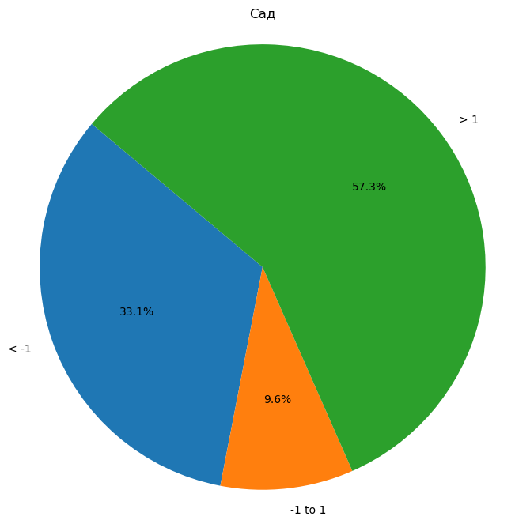
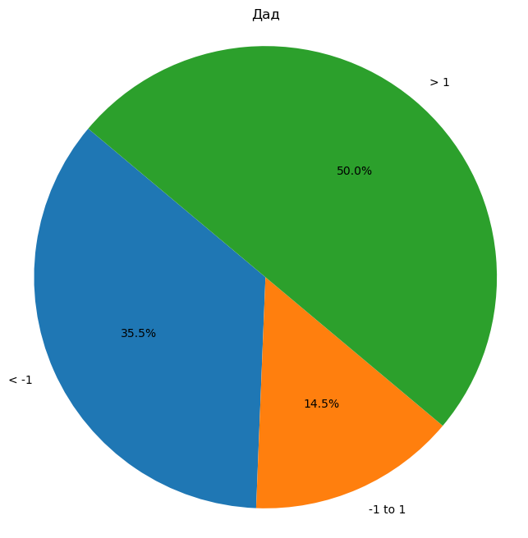
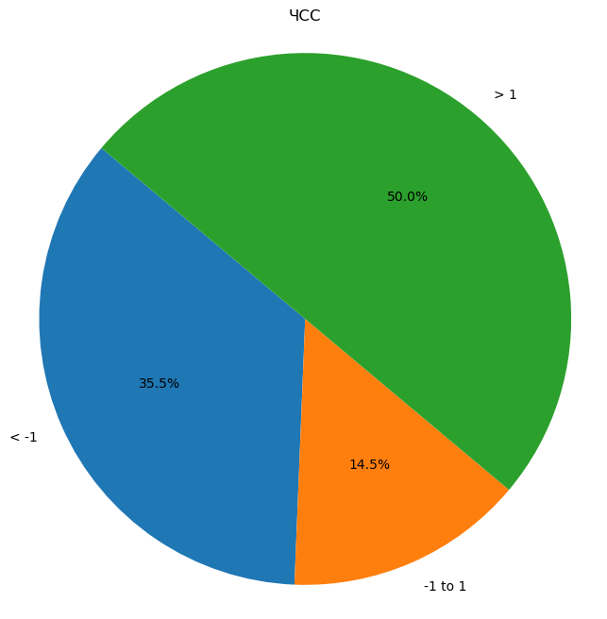
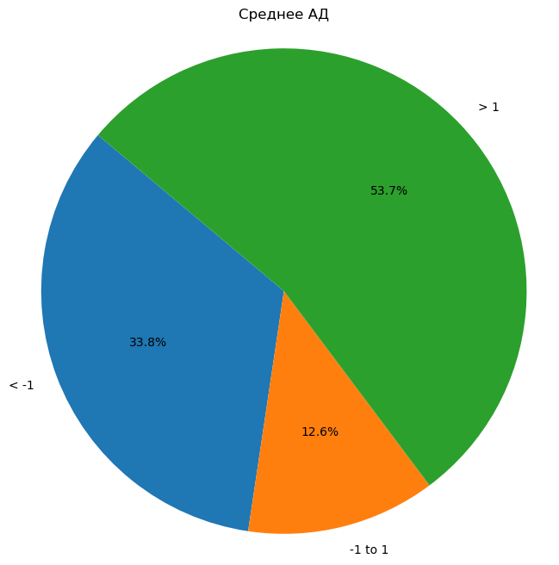
0000-013104 | 4.01003861 | 7.1552123552 | 7.1552123552 | 5.5826254826
0000-013131 | 16.076470588 | 13.174509804 | 13.174509804 | 14.625490196
0000-013147 | 4.2408602151 | 6.0053763441 | 6.0053763441 | 5.1231182796
0000-013158 | 7.1680327869 | 6.3678278689 | 6.3678278689 | 6.7679303279
0000-013167 | -4.9431372549 | -3.0911764706 | -3.0911764706 | -4.0171568627
0000-013191 | 16.423157895 | 3.0610526316 | 3.0610526316 | 9.7421052632
0000-013197 | 6.6986417657 | 1.5008488964 | 1.5008488964 | 4.0997453311
0000-013233 | 19.679487179 | 16.124643875 | 16.124643875 | 17.902065527
0000-013250 | 8.296875 | 3.8189338235 | 3.8189338235 | 6.0579044118
На круговых диаграммах: 1) дАД, сАД, ЧСС, Среднее АД = среднее значение по осмотрам после изменения индивидуальных границ (по каждому водителю) - среднее значение по осмотрам до изменения индивидуальных границ (по каждому водителю)
Среднее АД = ((Среднее дАД по осмотрам до изменения индивидуальных границ + Среднее сАД по осмотрам до изменения индивидуальных границ) / 2 ) - ((Среднее дАД по осмотрам после изменения индивидуальных границ + Среднее сАД по осмотрам после изменения индивидуальных границ) / 2)
К примеру, на левой верхней диаграмме мы видим, что доля тех водителей, у которых дАД после изменения индивидуальных границ в среднем изменилось незначительно (на +-1 одно значение в абсолютном выражении (к примеру, было в среднемм 90, стало в среднем 89)) составляет 49,5%.
0000-013254 | -1.8958333333 | -2.5416666667 | -2.5416666667 | -2.21875
0000-013279 | 2.0238095238 | -1.5238095238 | -1.5238095238 | 0.25
0000-013354 | 10.692307692 | 4.5686813187 | 4.5686813187 | 7.6304945055
0000-013357 | 4.7908545727 | 3.7623688156 | 3.7623688156 | 4.2766116942
0000-013366 | 12.121212121 | 8.702020202 | 8.702020202 | 10.411616162
0000-014787 | 15.488479263 | 9.202764977 | 9.202764977 | 12.34562212
0000-014824 | 11.40437788 | 8.7056451613 | 8.7056451613 | 10.055011521
0000-014892 | 0.72222222222 | 0.94444444444 | 0.94444444444 | 0.83333333333
0000-015009 | 16.890243902 | 16.567073171 | 16.567073171 | 16.728658537
0000-015772 | 1.8927125506 | 5.4892037787 | 5.4892037787 | 3.6909581646
0000-015784 | 2.6444444444 | 2.6039215686 | 2.6039215686 | 2.6241830065
0000-015804 | -12.7 | -8.2523809524 | -8.2523809524 | -10.476190476
0000-015860 | 10.68627451 | 3.8431372549 | 3.8431372549 | 7.2647058824
0000-015915 | 3.5576796309 | 0.19512195122 | 0.19512195122 | 1.876400791
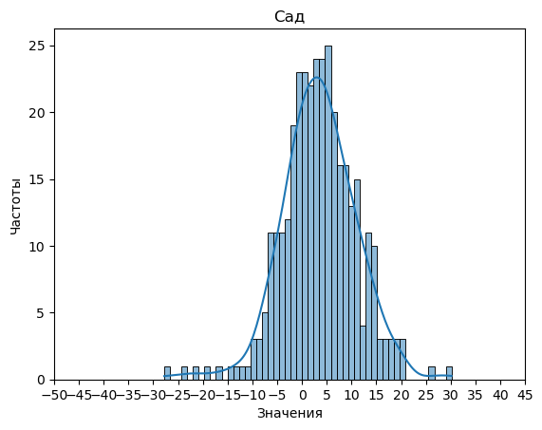
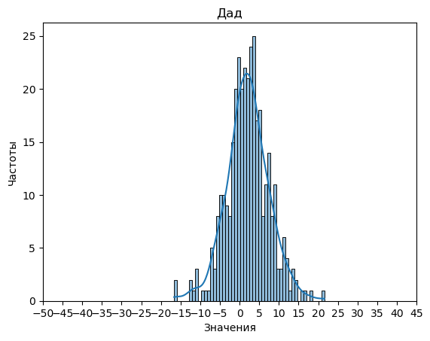

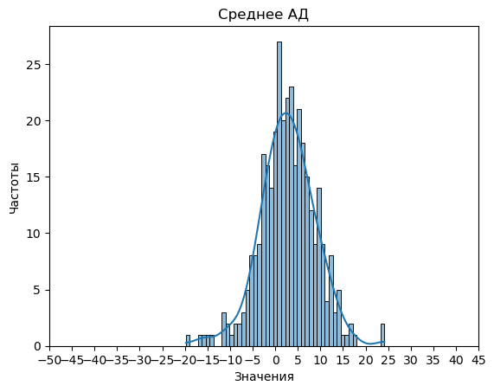
0000-015944 | 12.833333333 | 8.2222222222 | 8.2222222222 | 10.527777778
0000-015988 | 0.72946859903 | -0.66505636071 | -0.66505636071 | 0.032206119163
0000-016183 | 4.2461873638 | 5.6405228758 | 5.6405228758 | 4.9433551198
0000-016459 | 3.0904392765 | 2.9188630491 | 2.9188630491 | 3.0046511628
0000-016747 | -0.77140029688 | -4.8871845621 | -4.8871845621 | -2.8292924295
0000-016784 | 3.0366837858 | 2.2699926632 | 2.2699926632 | 2.6533382245
0000-016834 | 0.93270099368 | 1.1224028907 | 1.1224028907 | 1.0275519422
0000-016871 | 2.1104775481 | -0.98645759088 | -0.98645759088 | 0.56200997862
0000-017018 | 12.000681973 | 8.7283473517 | 8.7283473517 | 10.364514662
0000-017106 | 10.215686275 | 7.6274509804 | 7.6274509804 | 8.9215686275
0000-017218 | 5.0247234873 | 0.38841899805 | 0.38841899805 | 2.7065712427
0000-017231 | 6.4158496732 | 2.5114379085 | 2.5114379085 | 4.4636437908
0000-017289 | 7.6995481928 | 3.9615963855 | 3.9615963855 | 5.8305722892
0000-017633 | 6.7942157953 | 3.0650723026 | 3.0650723026 | 4.9296440489
0000-017771 | -1.0198198198 | 1.2531531532 | 1.2531531532 | 0.11666666667
0000-017958 | 9.7244538407 | 2.5465116279 | 2.5465116279 | 6.1354827343
0000-018037 | 8.8265971317 | 4.241851369 | 4.241851369 | 6.5342242503
0000-018118 | -0.5150462963 | 2.7314814815 | 2.7314814815 | 1.1082175926
0000-018141 | -1.6643192488 | -2.0676056338 | -2.0676056338 | -1.8659624413
0000-018278 | 5.2933333333 | 3.5295238095 | 3.5295238095 | 4.4114285714
0000-018350 | 8.70268757 | 11.101343785 | 11.101343785 | 9.9020156775
0000-018488 | 10.838875878 | 7.9714285714 | 7.9714285714 | 9.4051522248
0000-018633 | 7.1215538847 | 5.4523809524 | 5.4523809524 | 6.2869674185
0000-018696 | -6.16996997 | -11.163363363 | -11.163363363 | -8.6666666667
0000-018789 | -7.0678294574 | -5.7260981912 | -5.7260981912 | -6.3969638243
0000-018826 | 2.7128205128 | 0.90256410256 | 0.90256410256 | 1.8076923077
0000-019053 | 9.7631833575 | 5.2150459603 | 5.2150459603 | 7.4891146589
0000-019267 | 8.6363636364 | 5.3446969697 | 5.3446969697 | 6.990530303
0000-019475 | 2.4990253411 | 3.3801169591 | 3.3801169591 | 2.9395711501
0000-019539 | 13.730364372 | 6.9724696356 | 6.9724696356 | 10.351417004
0000-019696 | 14.984976526 | 13.970892019 | 13.970892019 | 14.477934272
0000-019743 | 1.460918614 | -0.3521353747 | -0.3521353747 | 0.55439161966
0000-020244 | 4.4626436782 | 1.7691570881 | 1.7691570881 | 3.1159003831
0000-020301 | -1.9026610644 | -2.2514005602 | -2.2514005602 | -2.0770308123
0000-022518 | -1.6333333333 | 1.2494047619 | 1.2494047619 | -0.19196428571
0000-022519 | -1.2017045455 | -0.78125 | -0.78125 | -0.99147727273
0000-022964 | -0.19010175763 | -1.5934320074 | -1.5934320074 | -0.89176688252
0000-023023 | 20.178904429 | 8.372960373 | 8.372960373 | 14.275932401
0000-023134 | 14.911616162 | 11.368686869 | 11.368686869 | 13.140151515
0000-023147 | 8.4531746032 | 5.6658730159 | 5.6658730159 | 7.0595238095
0000-023181 | 7.9172240803 | 3.4464882943 | 3.4464882943 | 5.6818561873
0000-023187 | 1.3797226208 | 0.94978479197 | 0.94978479197 | 1.1647537064
0000-023203 | -5.1405405405 | -0.43027027027 | -0.43027027027 | -2.7854054054
0000-023267 | -3.8536585366 | 1.0087554722 | 1.0087554722 | -1.4224515322
0000-023269 | 4.265 | 11.37 | 11.37 | 7.8175
0000-023271 | -1.7540322581 | -3.9838709677 | -3.9838709677 | -2.8689516129
0000-023275 | 3.7245283019 | 0.36603773585 | 0.36603773585 | 2.0452830189
0000-023298 | 2.3393425239 | 0.37539766702 | 0.37539766702 | 1.3573700954
0000-023301 | -11.36440678 | -6.5220338983 | -6.5220338983 | -8.943220339
0000-023402 | 5.6923076923 | -0.25174825175 | -0.25174825175 | 2.7202797203
0000-023419 | 4.4816326531 | 1.9102040816 | 1.9102040816 | 3.1959183673
0000-023463 | 4.9688644689 | 0.67261904762 | 0.67261904762 | 2.8207417582
0000-023516 | -3.5638699924 | -1.5351473923 | -1.5351473923 | -2.5495086924
0000-023779 | -2.5083114611 | -6.8919510061 | -6.8919510061 | -4.7001312336
0000-024001 | 5.405075188 | 3.6904761905 | 3.6904761905 | 4.5477756892
0000-024267 | -9.5595776772 | 2.5128205128 | 2.5128205128 | -3.5233785822
0000-024376 | 14.685606061 | 9.4507575758 | 9.4507575758 | 12.068181818
0000-025745 | 6.7085402185 | 7.7502482622 | 7.7502482622 | 7.2293942403
0000-025761 | 13.357526882 | 11.08938172 | 11.08938172 | 12.223454301
0000-025769 | 4.9603174603 | 3.8531746032 | 3.8531746032 | 4.4067460317
0000-025788 | 5.5902777778 | 6.9027777778 | 6.9027777778 | 6.2465277778
0000-025800 | 10.456043956 | 8.3791208791 | 8.3791208791 | 9.4175824176
0000-025815 | 3.0026455026 | 3.3835978836 | 3.3835978836 | 3.1931216931
0000-025869 | -2.8203463203 | -1.5324675325 | -1.5324675325 | -2.1764069264
0000-025881 | 0.85975609756 | 2.2673545966 | 2.2673545966 | 1.5635553471
0000-025882 | -14.105691057 | -5.3333333333 | -5.3333333333 | -9.7195121951
0000-025912 | 14.181496461 | 9.2062689585 | 9.2062689585 | 11.69388271
0000-025921 | 20.258241758 | 7.010989011 | 7.010989011 | 13.634615385
0000-025932 | 7.0598086124 | 7.1543062201 | 7.1543062201 | 7.1070574163
0000-025947 | 11.580979284 | 2.8662900188 | 2.8662900188 | 7.2236346516
0000-025977 | 14.404388715 | 12.034482759 | 12.034482759 | 13.219435737
0000-025985 | -0.57843137255 | 6.5098039216 | 6.5098039216 | 2.9656862745
0000-025992 | -3.5927643785 | -0.21985157699 | -0.21985157699 | -1.9063079777
0000-025996 | 4.1742424242 | 7.4974747475 | 7.4974747475 | 5.8358585859
0000-026023 | 0.057971014493 | 14.038461538 | 14.038461538 | 7.0482162765
0000-026030 | 10.694980695 | 7.1621621622 | 7.1621621622 | 8.9285714286
0000-026069 | 10.353107345 | 5.4943502825 | 5.4943502825 | 7.9237288136
0000-026078 | -1.1529850746 | -1.3600746269 | -1.3600746269 | -1.2565298507
0000-026082 | -8.39 | -5.54 | -5.54 | -6.965
0000-026087 | 0.049051199427 | -1.216254923 | -1.216254923 | -0.5836018618
0000-026092 | 8.3387458007 | 2.8544232923 | 2.8544232923 | 5.5965845465
0000-026100 | 16.459276018 | 11.606334842 | 11.606334842 | 14.03280543
0000-026174 | 7.5495716034 | 1.286005712 | 1.286005712 | 4.4177886577
0000-026182 | 10.142857143 | 3.4682539683 | 3.4682539683 | 6.8055555556
0000-026185 | 2.224137931 | 3.6379310345 | 3.6379310345 | 2.9310344828
0000-026210 | 3.7305555556 | 4.1277777778 | 4.1277777778 | 3.9291666667
0000-026243 | 0.54019933555 | 1.6624584718 | 1.6624584718 | 1.1013289037
0000-026245 | -3.0739130435 | -4.3182608696 | -4.3182608696 | -3.6960869565
0000-026291 | 11.086956522 | 4.0990338164 | 4.0990338164 | 7.5929951691
0000-026315 | -1.4230769231 | -0.65659340659 | -0.65659340659 | -1.0398351648
0000-026468 | 14.224137931 | 11.793103448 | 11.793103448 | 13.00862069
0000-026826 | 9.2708333333 | 5.8717948718 | 5.8717948718 | 7.5713141026
0000-027225 | 3.0946428571 | 4.4714285714 | 4.4714285714 | 3.7830357143
0000-027233 | 9.3014888337 | 12.129776675 | 12.129776675 | 10.715632754
0000-027271 | 13.407992008 | 10.414385614 | 10.414385614 | 11.911188811
0000-027416 | 9.0064935065 | 7.4815184815 | 7.4815184815 | 8.244005994
0000-027882 | -0.18821603928 | 1.7029459902 | 1.7029459902 | 0.75736497545
0000-028717 | 3.8666666667 | 3.2764705882 | 3.2764705882 | 3.5715686275
0000-028731 | -1.1159159159 | 0.19399399399 | 0.19399399399 | -0.46096096096
0000-028819 | 13.238095238 | 6.2176870748 | 6.2176870748 | 9.7278911565
0000-028851 | -4.2076923077 | -5.9307692308 | -5.9307692308 | -5.0692307692
0000-029013 | 3.0295454545 | -0.41363636364 | -0.41363636364 | 1.3079545455
0000-029051 | 5.2008547009 | 7.7307692308 | 7.7307692308 | 6.4658119658
0000-029058 | 1.2739130435 | 5.9086956522 | 5.9086956522 | 3.5913043478
0000-029125 | 1.2698412698 | 0.55555555556 | 0.55555555556 | 0.9126984127
0000-029177 | -6.3625 | -0.3375 | -0.3375 | -3.35
0000-029470 | 9.0588235294 | 7.8991596639 | 7.8991596639 | 8.4789915966
0000-030142 | 2.5119345306 | 1.6656058195 | 1.6656058195 | 2.088770175
0000-030223 | 18.52537594 | 10.187969925 | 10.187969925 | 14.356672932
0000-030838 | 7.2407407407 | 1.6342592593 | 1.6342592593 | 4.4375
0000-030865 | 7.8408488064 | 2.8770999116 | 2.8770999116 | 5.358974359
0000-032320 | 5.4084880637 | 4.374005305 | 4.374005305 | 4.8912466844
0000-032440 | -8.957730812 | -7.4549499444 | -7.4549499444 | -8.2063403782
0000-032449 | 5.1047619048 | 5.2714285714 | 5.2714285714 | 5.1880952381
0000-032582 | 2.2133333333 | 3.72 | 3.72 | 2.9666666667
0000-032641 | 0.72727272727 | 0.90909090909 | 0.90909090909 | 0.81818181818
0000-032744 | 6.2332251082 | 3.9274891775 | 3.9274891775 | 5.0803571429
0000-032849 | 11.899122807 | 8.7850877193 | 8.7850877193 | 10.342105263
0000-032889 | 3.2489919355 | 3.3815524194 | 3.3815524194 | 3.3152721774
0000-100037 | -18.704362801 | -11.975889782 | -11.975889782 | -15.340126292
0000-100188 | -1.0981499513 | -4.3370983447 | -4.3370983447 | -2.717624148
0000-100221 | -4 | -0.71428571429 | -0.71428571429 | -2.3571428571
0000-100771 | 1.964556962 | -3.4746835443 | -3.4746835443 | -0.75506329114
0000-101010 | 4.6434782609 | -1.3043478261 | -1.3043478261 | 1.6695652174
0000-101050 | 5.2480818414 | -0.75319693095 | -0.75319693095 | 2.2474424552
0000-101235 | 9.9222222222 | 7.4277777778 | 7.4277777778 | 8.675
0000-101475 | 4.9944444444 | 2.723015873 | 2.723015873 | 3.8587301587
0000-102362 | -0.55291005291 | -4.0423280423 | -4.0423280423 | -2.2976190476
0000-102373 | -1.1038798498 | -3.2140175219 | -3.2140175219 | -2.1589486859
0000-102480 | -3.5238095238 | -5.0198412698 | -5.0198412698 | -4.2718253968
0000-102697 | 6.3251231527 | 3.3659394792 | 3.3659394792 | 4.845531316
0000-102708 | -9.4160997732 | -11.20521542 | -11.20521542 | -10.310657596
0000-102766 | -21.963235294 | -10.731617647 | -10.731617647 | -16.347426471
0000-102977 | 1.099378882 | -2.3354037267 | -2.3354037267 | -0.61801242236
0000-103046 | -2.4121779859 | -5.6932084309 | -5.6932084309 | -4.0526932084
0000-103439 | -3.0177909563 | -1.9777613047 | -1.9777613047 | -2.4977761305
0000-104288 | 3.8292682927 | 0.10975609756 | 0.10975609756 | 1.9695121951
0000-104580 | 3.8965884861 | 3.2324093817 | 3.2324093817 | 3.5644989339
0000-104581 | 1.6132971506 | 2.3713251922 | 2.3713251922 | 1.9923111714
0000-104604 | 4.0797773655 | 0.77922077922 | 0.77922077922 | 2.4294990724
0000-104616 | 11.423340961 | 5.3131197559 | 5.3131197559 | 8.3682303585
0000-105469 | 0.70877192982 | -0.4305764411 | -0.4305764411 | 0.13909774436
0000-105472 | 3.5 | 1.0080645161 | 1.0080645161 | 2.2540322581
0000-105496 | 10.768518519 | 1.8833333333 | 1.8833333333 | 6.3259259259
0000-105967 | -1.8571428571 | -3.7346292948 | -3.7346292948 | -2.7958860759
0000-106090 | 12.934797529 | 8.6959505834 | 8.6959505834 | 10.815374056
0000-106204 | -6.1510907003 | -2.3095292767 | -2.3095292767 | -4.2303099885
0000-106272 | 5.7864693446 | 1.7822410148 | 1.7822410148 | 3.7843551797
0000-106274 | 4.8919491525 | 5.1458837772 | 5.1458837772 | 5.0189164649
0000-107321 | 7.9753846154 | 1.5692307692 | 1.5692307692 | 4.7723076923
0000-107328 | 0.2512254902 | -0.58946078431 | -0.58946078431 | -0.16911764706
0000-107347 | -2.8461538462 | -0.88278388278 | -0.88278388278 | -1.8644688645
0000-107370 | 1.8516624041 | -0.77109974425 | -0.77109974425 | 0.54028132992
0000-107374 | 1.3972431078 | -2.14160401 | -2.14160401 | -0.37218045113
0000-107507 | -1.9151138716 | -4.1842650104 | -4.1842650104 | -3.049689441
0000-107608 | 9.6483516484 | 6.5357142857 | 6.5357142857 | 8.092032967
0000-107788 | 6.5963963964 | 1.9375375375 | 1.9375375375 | 4.266966967
0000-108387 | -6.8931677019 | -6.600621118 | -6.600621118 | -6.7468944099
0000-108418 | 0.25572831424 | -0.8531096563 | -0.8531096563 | -0.29869067103
0000-108605 | -1.3997545008 | -3.5601472995 | -3.5601472995 | -2.4799509002
0000-108673 | -0.19303338171 | -6.6701741655 | -6.6701741655 | -3.4316037736
0000-108891 | -2.8805555556 | -0.69166666667 | -0.69166666667 | -1.7861111111
0000-109073 | -0.080615097856 | 0.0093196644921 | 0.0093196644921 | -0.035647716682
0000-109394 | 13.17 | 7.17 | 7.17 | 10.17
0000-109493 | 4.7898412698 | 2.6425396825 | 2.6425396825 | 3.7161904762
0000-109517 | 0.79384615385 | -0.76923076923 | -0.76923076923 | 0.012307692308
0000-109797 | 8.6857142857 | 3.6071428571 | 3.6071428571 | 6.1464285714
0000-110036 | 9.0444976077 | 8.8277511962 | 8.8277511962 | 8.9361244019
0000-110051 | 9.5238095238 | 5.5476190476 | 5.5476190476 | 7.5357142857
0000-110214 | -6.0845410628 | -4.615942029 | -4.615942029 | -5.3502415459
0000-110217 | 1.5838587642 | -0.56809583859 | -0.56809583859 | 0.5078814628
0000-110543 | 13.333554377 | 6.6578249337 | 6.6578249337 | 9.9956896552
0000-110553 | 8.8833333333 | 4.5333333333 | 4.5333333333 | 6.7083333333
0000-110587 | 4.5782932891 | 0.85376967688 | 0.85376967688 | 2.716031483
0000-110695 | 0.60921409214 | 4.1918699187 | 4.1918699187 | 2.4005420054
0000-110742 | 0.5260989011 | 2.2760989011 | 2.2760989011 | 1.4010989011
0000-110839 | 5.1769230769 | 2.5433566434 | 2.5433566434 | 3.8601398601
0000-111027 | 3.211622807 | 7.9067982456 | 7.9067982456 | 5.5592105263
0000-111095 | 4.9837301587 | 2.8071428571 | 2.8071428571 | 3.8954365079
0000-111185 | 8.295995671 | 4.7619047619 | 4.7619047619 | 6.5289502165
0000-111210 | -0.45161290323 | -4.1769305963 | -4.1769305963 | -2.3142717498
0000-111219 | 1.2075471698 | 0.39540607055 | 0.39540607055 | 0.80147662018
0000-111251 | 2.3055555556 | 3.5416666667 | 3.5416666667 | 2.9236111111
0000-111287 | 3.4458333333 | 2.6466666667 | 2.6466666667 | 3.04625
0000-111355 | 6.0474137931 | 0.90158045977 | 0.90158045977 | 3.4744971264
0000-111477 | -23.633603239 | -15.923076923 | -15.923076923 | -19.778340081
0000-111525 | 7.3636363636 | 13.745454545 | 13.745454545 | 10.554545455
0000-111532 | 3.7312252964 | 2.0988142292 | 2.0988142292 | 2.9150197628
0000-111637 | 3.255952381 | -0.011904761905 | -0.011904761905 | 1.6220238095
0000-111639 | -4.7471264368 | -0.37356321839 | -0.37356321839 | -2.5603448276
0000-111929 | 19.886409736 | 13.314401623 | 13.314401623 | 16.60040568
0000-111957 | 19.128406709 | 13.264150943 | 13.264150943 | 16.196278826
0000-112241 | 6.8531746032 | 6.6031746032 | 6.6031746032 | 6.7281746032
0000-112318 | 2.9454545455 | 1.1272727273 | 1.1272727273 | 2.0363636364
0000-112485 | -8.7643097643 | -6.9663299663 | -6.9663299663 | -7.8653198653
0000-112534 | 6.1910279263 | 4.6087344029 | 4.6087344029 | 5.3998811646
0000-113159 | -5.1473684211 | -1.9609022556 | -1.9609022556 | -3.5541353383
0000-113346 | 6.7196969697 | 3.5113636364 | 3.5113636364 | 5.115530303
0000-113461 | 9.0931372549 | 4.6323529412 | 4.6323529412 | 6.862745098
0000-113518 | -4.1403508772 | -7.7631578947 | -7.7631578947 | -5.951754386
0000-113558 | -1.0777777778 | -1.5722222222 | -1.5722222222 | -1.325
0000-113695 | -7.9929266136 | -4.842617153 | -4.842617153 | -6.4177718833
0000-113715 | 4.0527777778 | -0.16111111111 | -0.16111111111 | 1.9458333333
0000-114048 | 2.7671232877 | 3.6605783866 | 3.6605783866 | 3.2138508371
0000-114324 | -3.0411255411 | -5.0800865801 | -5.0800865801 | -4.0606060606
0000-114353 | 17.493506494 | -5.0871985158 | -5.0871985158 | 6.2031539889
0000-114436 | 19 | 4.3333333333 | 4.3333333333 | 11.666666667
0000-114441 | 7.5138888889 | 5.3968253968 | 5.3968253968 | 6.4553571429
0000-114508 | 1.0186976144 | 1.5622179239 | 1.5622179239 | 1.2904577692
0000-114545 | 1.0598765432 | 1.3716049383 | 1.3716049383 | 1.2157407407
0000-114603 | 14.333333333 | 4.1666666667 | 4.1666666667 | 9.25
0000-114830 | -1.837962963 | 4.8958333333 | 4.8958333333 | 1.5289351852
0000-115046 | 6.0056818182 | 2.0397727273 | 2.0397727273 | 4.0227272727
0000-115150 | -5.1287878788 | -5.8787878788 | -5.8787878788 | -5.5037878788
0000-115155 | 4.375 | 1.375 | 1.375 | 2.875
0000-115584 | -4.0559006211 | -6.9332298137 | -6.9332298137 | -5.4945652174
0000-115769 | 5.3273279352 | 2.2467611336 | 2.2467611336 | 3.7870445344
0000-115777 | -13.139705882 | -9.0808823529 | -9.0808823529 | -11.110294118
0000-115891 | -0.97902097902 | -1.1258741259 | -1.1258741259 | -1.0524475524
0000-116314 | -1.980793854 | 2.9897567222 | 2.9897567222 | 0.50448143406
0000-116605 | -5.9596774194 | 1.4078341014 | 1.4078341014 | -2.275921659
0000-117039 | -27.791666667 | -4.4583333333 | -4.4583333333 | -16.125
0000-117413 | -6.7386363636 | -16.647727273 | -16.647727273 | -11.693181818
0000-117559 | -2 | 3 | 3 | 0.5
0000-117665 | -9.8596491228 | -12.333333333 | -12.333333333 | -11.096491228
0000-117807 | -16.574879227 | -12.06763285 | -12.06763285 | -14.321256039
0000-118037 | -0.5 | 3.5 | 3.5 | 1.5
0000-1387 | 9.675 | 5.4819444444 | 5.4819444444 | 7.5784722222
0000-1511 | 4.0204081633 | -2.1292517007 | -2.1292517007 | 0.94557823129
0000-1614 | 5.4290598291 | 1.7760683761 | 1.7760683761 | 3.6025641026
0000-2002 | 2.843358396 | -2.992481203 | -2.992481203 | -0.074561403509
0000-2067 | -5.6530612245 | 1.9897959184 | 1.9897959184 | -1.8316326531
0000-2220 | -2.7223057644 | -5.2175438596 | -5.2175438596 | -3.969924812
0000-2281 | 5.5119047619 | 1.0714285714 | 1.0714285714 | 3.2916666667
0000-2944 | -4.1063218391 | 2.2126436782 | 2.2126436782 | -0.94683908046
0000-4004 | 0.71804511278 | -1.2180451128 | -1.2180451128 | -0.25
0000-4715 | 11.273809524 | 8.328042328 | 8.328042328 | 9.8009259259
0000-4725 | 14.265006386 | 10.308429119 | 10.308429119 | 12.286717752
0000-5104 | -5.8405172414 | -4.5188577586 | -4.5188577586 | -5.1796875
0000-5309 | 5.0504926108 | 2.4655172414 | 2.4655172414 | 3.7580049261
0000-5972 | 4.4322580645 | 4.3798387097 | 4.3798387097 | 4.4060483871
0000-6093 | 0.48458985301 | -1.5068752963 | -1.5068752963 | -0.51114272167
0000-6373 | 4.0028195489 | 4.4304511278 | 4.4304511278 | 4.2166353383
0000-6760 | -2.2669172932 | -0.67919799499 | -0.67919799499 | -1.4730576441
0000-6828 | 2.9540229885 | -0.17345872518 | -0.17345872518 | 1.3902821317
0000-7673 | 8.2275641026 | 4.4273504274 | 4.4273504274 | 6.327457265
0000-7721 | 30.181818182 | 18.151515152 | 18.151515152 | 24.166666667
0000-8136 | -3.7878151261 | -3.2962184874 | -3.2962184874 | -3.5420168067
0000-8163 | 5.5512820513 | 0.95584045584 | 0.95584045584 | 3.2535612536
0000-8279 | 6.0338680927 | 5.110516934 | 5.110516934 | 5.5721925134
0000-8457 | 7.3088235294 | 0.28431372549 | 0.28431372549 | 3.7965686275
0000-8835 | -3.0814968815 | 1.1367983368 | 1.1367983368 | -0.97234927235
0000-9077 | -7.5742690058 | -2.3614035088 | -2.3614035088 | -4.9678362573
0000-9168 | 6.7799145299 | 4.9743589744 | 4.9743589744 | 5.8771367521
0000-9520 | 5.8886946387 | -1.1998834499 | -1.1998834499 | 2.3444055944
0000-9644 | 13.576363636 | 9.1263636364 | 9.1263636364 | 11.351363636
0000-9760 | 11.708333333 | 11.330357143 | 11.330357143 | 11.519345238
0000-9944 | -4.7479052823 | -0.75774134791 | -0.75774134791 | -2.7528233151
000659 | -2.0836956522 | 11.779347826 | 11.779347826 | 4.847826087
000797 | 0.83859649123 | 2.8357894737 | 2.8357894737 | 1.8371929825
000841 | 1.3866421569 | -0.21170343137 | -0.21170343137 | 0.58746936275
000854 | 2.7534722222 | -1.3125 | -1.3125 | 0.72048611111
000862 | -6.6205432937 | -3.8149405772 | -3.8149405772 | -5.2177419355
000899 | -0.95833333333 | -1.8611111111 | -1.8611111111 | -1.4097222222
000925 | -5.3333333333 | -5.0497835498 | -5.0497835498 | -5.1915584416
00УП-000153 | 8.0384615385 | 6.7692307692 | 6.7692307692 | 7.4038461538
00УП-000164 | -5.2225859247 | 2.1968085106 | 2.1968085106 | -1.512888707
00УП-000261 | 14.47556391 | 4.8157894737 | 4.8157894737 | 9.6456766917
00УП-000264 | 10.16206089 | 2.9789227166 | 2.9789227166 | 6.5704918033
00УП-000268 | -3.9892307692 | -1.58 | -1.58 | -2.7846153846
00УП-000308 | 10.806122449 | 2.9387755102 | 2.9387755102 | 6.8724489796
00УП-000413 | 2.9603106126 | -3.1138912856 | -3.1138912856 | -0.076790336497
00УП-000447 | 1.6156888596 | 0.11601845748 | 0.11601845748 | 0.86585365854
00УП-000527 | 6.6294117647 | 4.0960784314 | 4.0960784314 | 5.362745098
00УП-000603 | 1.8492286115 | 2.2026647966 | 2.2026647966 | 2.0259467041
00УП-000710 | 13.152365678 | 3.3167602245 | 3.3167602245 | 8.2345629511
00УП-000714 | -1.0664928292 | 0.51803563668 | 0.51803563668 | -0.27422859626
00УП-001387 | -7.425 | -4.8166666667 | -4.8166666667 | -6.1208333333
00УП-001804 | 2.6964769648 | -1.5465221319 | -1.5465221319 | 0.57497741644
00УП-002999 | -1.2366522367 | -3.0728715729 | -3.0728715729 | -2.1547619048
00УП-003437 | 10.288135593 | 7.5423728814 | 7.5423728814 | 8.9152542373
00УП-003900 | -0.30833333333 | -3.1458333333 | -3.1458333333 | -1.7270833333
00УП-004393 | -6.6713286713 | -2.6993006993 | -2.6993006993 | -4.6853146853
00УП-004973 | -6.2903225806 | -5.4408602151 | -5.4408602151 | -5.8655913978
00УП-005119 | -5.5352852853 | -1.6929429429 | -1.6929429429 | -3.6141141141
00УП-005577 | 7.6800595238 | 5.1721230159 | 5.1721230159 | 6.4260912698
00УП-005982 | -1.9168831169 | 0.26233766234 | 0.26233766234 | -0.82727272727
00УП-099255 | 11.30514158 | 8.4213859911 | 8.4213859911 | 9.8632637854
00УП-100530 | 10.472222222 | 8.7658730159 | 8.7658730159 | 9.619047619
00УП-100609 | 11.015037594 | 7.4172932331 | 7.4172932331 | 9.2161654135
00УП-102007 | 1.2923351159 | 0.070409982175 | 0.070409982175 | 0.68137254902
00УП-102069 | 2.0826330532 | 1.7661064426 | 1.7661064426 | 1.9243697479
00УП-102354 | 0.26711941143 | -0.19468024901 | -0.19468024901 | 0.036219581211
00УП-102658 | 2.5047619048 | 3.4095238095 | 3.4095238095 | 2.9571428571
00УП-102801 | -7.7904761905 | -6.8761904762 | -6.8761904762 | -7.3333333333
00УП-103766 | 3.2772727273 | 4.9181818182 | 4.9181818182 | 4.0977272727
00УП-104592 | 4.8582995951 | 6.1740890688 | 6.1740890688 | 5.516194332
00УП-104745 | 10.314814815 | 5.5119047619 | 5.5119047619 | 7.9133597884
00УП-104759 | -0.1884057971 | 1.9420289855 | 1.9420289855 | 0.8768115942
00УП-104887 | 26.684210526 | 21.605263158 | 21.605263158 | 24.144736842
00УП-106032 | -2.3787878788 | -4.2424242424 | -4.2424242424 | -3.3106060606
00УП-106071 | 18.259919494 | 7.1236342726 | 7.1236342726 | 12.691776883
00УП-106083 | 6.7763636364 | 6.6 | 6.6 | 6.6881818182
00УП-107116 | -2.4751461988 | -0.43421052632 | -0.43421052632 | -1.4546783626
00УП-107245 | 6.9270729271 | 1.3886113886 | 1.3886113886 | 4.1578421578
00УП-107340 | 15.016129032 | 8.9596774194 | 8.9596774194 | 11.987903226
109011 | 4.5684660961 | -0.48420013167 | -0.48420013167 | 2.0421329822
112002 | 7.9298245614 | 3.1954887218 | 3.1954887218 | 5.5626566416
162 | 6.8648351648 | 4.8703296703 | 4.8703296703 | 5.8675824176
326 | 15.354166667 | 10.072916667 | 10.072916667 | 12.713541667
4 | 0.97697368421 | -0.070175438596 | -0.070175438596 | 0.45339912281
455 | 6.9195997239 | 2.9637681159 | 2.9637681159 | 4.9416839199
534 | 8.0024509804 | 9.7046568627 | 9.7046568627 | 8.8535539216
98 | -1.5454545455 | -0.43939393939 | -0.43939393939 | -0.99242424242

